Hoja1
CASOS DE USO

INFORMACIÓN GENERAL
Módulo | Computación Móvil
Nombre Caso de Uso | Registro
Descripción | Creación de cuenta para ingresar a la plataforma

EVENTOS
Actores | Usuario
 | Administrador

Precondiciones | Ninguna

Flujo Normal | Datos de Entrada
 | Nombre Campo | Tipo de Dato | Longitud / Formato | Obligatoriedad | Validaciones / Restricciones
 | Usuario | Texto | 20 | SI | Usuario del Sistema
 | Clave | Password | 8 | SI | Alfanumerico y Un Caracter Especial

 |  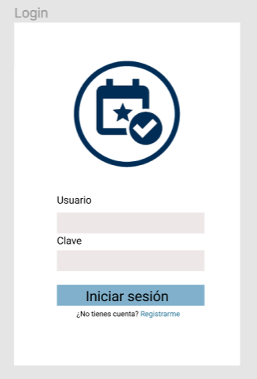

 | Datos de Salida
 | Autenticación en la Plataforma

 | Detalle del Flujo Normal
 | # Paso | Actor | Acción
 | 1. Usuario y Clave Inválidos | Administrador/Usuario | Cuando uno de los dos campos es incorrecto dentro del sistema
 | 2. Usuario y Clave Válidos | Administrador/Usuario | Cuando el Sistema aprueba los datos de entrada

Excepciones | # Paso | Actor | Acción

Criterios de Aceptación

CONTROL DE CAMBIOS
Control de Aceptación | Aprobado Por | Cargo | Entidad | Fecha | Firmas
 |  | Docente | Universidad Javieriana | Marzo de 2020

Control de Cambios: Registro de Control (acumulativo) | Fecha | Quien solicita el cambio | Versión Actualizada Caso de Uso | Referencia de Cambio

